Tabelle1
Teppichaktion

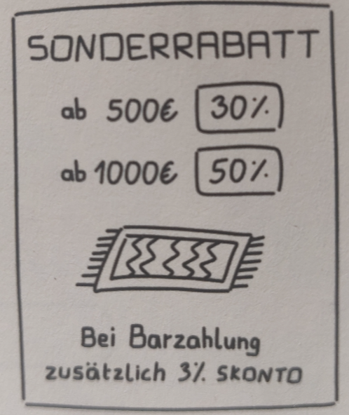
 | Teppiche | Preis | Preis nach Rabatt | Barzahlung | Endpreis
 | Teppich 1 | 926.44 € |  | ja
 | Teppich 2 | 315.14 € |  | nein
 | Teppich 3 | 1,153.37 € |  | nein
 | Teppich 4 | 1,148.84 € |  | nein
 | Teppich 5 | 1,219.25 € |  | ja
 | Teppich 6 | 592.80 € |  | ja
 | Teppich 7 | 802.88 € |  | ja
 | Teppich 8 | 1,118.57 € |  | ja
 | Teppich 9 | 752.84 € |  | nein
 | Teppich 10 | 1,150.28 € |  | ja
 | Teppich 11 | 514.40 € |  | nein
 | Teppich 12 | 891.41 € |  | nein
 | Teppich 13 | 1,276.59 € |  | ja
 | Teppich 14 | 260.99 € |  | nein
 | Teppich 15 | 360.11 € |  | ja
 | Teppich 16 | 1,259.72 € |  | nein
 | Teppich 17 | 210.13 € |  | nein
 | Teppich 18 | 319.69 € |  | ja
 | Teppich 19 | 549.21 € |  | ja
 | Teppich 20 | 320.46 € |  | nein
 | Teppich 21 | 396.30 € |  | ja
 | Teppich 22 | 1,089.90 € |  | nein
 | Teppich 23 | 740.05 € |  | nein
 | Teppich 24 | 255.88 € |  | nein
 | Teppich 25 | 894.35 € |  | nein
 | Teppich 26 | 1,099.85 € |  | ja
 | Teppich 27 | 726.74 € |  | nein
 | Teppich 28 | 583.66 € |  | ja
 | Teppich 29 | 613.58 € |  | ja
 | Teppich 30 | 546.73 € |  | ja

